关系图
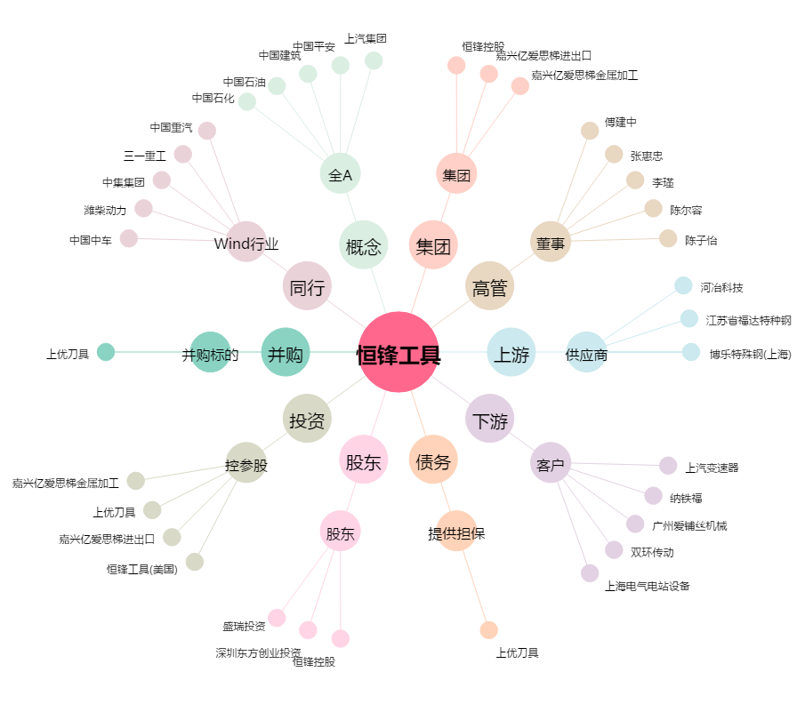
恒锋工具[300488.SZ] - 关系概览图

